1
活动标题 | 儿童EQ拓展俱乐部（童子军）
sku | 第一期 | 第二期
内容 | 活动年龄:5-15岁 活动时间:3-15天/期 活动目标:帮助少年儿童增长知识、掌握技能、完善自我、家庭以及所在社区，使之成为有责任 感、能自立的公民与未来领导者。 活动特点:让孩子们在活动中自立自强，只有互帮互助才能完成任务。 童子军初衷（效果）:在国外，在龅牙兔，参加童子军是一项十分荣耀的事!近100多年来，全世界近3000万儿童参加过这一项活动，那些在童子军中经历过目标实现、困难与挫折、友谊与合作考验后的孩子，享受着自我价值、个人和团队能力实现的成就感和荣誉感，使得他们在日后的学习生活中，无论多少挫折，始终满怀欣喜，坚强而努力地实现每一个梦想!

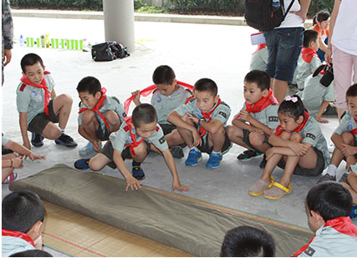
配图

2
活动标题 | 儿童EQ拓展俱乐部（摩登家庭）
sku | 第一期 | 第二期
内容 | 活动时间:3-10天/期 活动目标:打造尊重、接纳与圆融的全新家庭亲子关系；涉及家庭模型、沟通、倾听、回应、冲突、 尊重、接纳、责任、爱、家庭权威...... 你可以选择让放松的旅途多一点儿亲子收获，也可以选择在亲子收获中放松身心！ 主题系列:海岛度假：《幸福来敲门—摩登家庭海岛行》 田园逸游：《马背上的贵族》 森林共舞：《假面骑士之疯狂农庄》 极限挑战：《向上2千米》


配图

3
活动标题 | 儿童EQ拓展俱乐部（快乐周末）
sku | 第一场
内容 | 活动年龄:3-12岁 活动时间:60-90天/场/周 活动目标:强化情商技巧，致力于提高孩子自信心、探索欲、变现力、责任感、独立性、自我控制、情绪管理等 必备的情商特征。 主题系列:多元思维：《创意大师》、《美丽新世界》、《时光穿梭机》 心灵鸡汤：《勇气和爱》、《心灵的选择》、《种植童话》 小鬼当家：《睡衣读书会》、《会变身的月饼》、《包书啦》 人际万人迷：《玩具总动员》、《小狼杯营队PK赛》、《Mini运动会》


配图

4

活动标题 | 儿童EQ拓展俱乐部（假日户外）
sku | 半天 | 周末双休日 | 节假日
内容 | 活动年龄:2-3岁（亲子）、3-15岁（独立参加） 活动时间:半天—2天/期，周末双休日或节假日 活动目标:在提供安全健康、愉快充实、丰富多彩、有教育意义的环境的前提下，致力于提高孩子的社会交往 能力、促进智商、增强体魄、开拓视野。 主题系列:多元文化：《西部牛仔》、《新春祈福会》、《原汁原味感恩节》、《复活节彩蛋》 运动竞技：《绿地橄榄球》、《我和爸妈过童年》、《运动High翻天》 自然探索：《迷你野营家》、《小镜头抓拍大世界》 城市挑战：《走进麦当劳》、《城市挑战赛》、《中华小当家》

配图

5
活动标题 | 儿童EQ拓展俱乐部（缤纷派对）
sku | 3-6小时 | 晚宴时间 | 双休日 | 节假日
内容 | 活动年龄:2-3岁（亲子）、3-15岁（独立参加） 活动时间:3-6小时/场，晚宴时间、双休日或节假日 活动目标:通过花样百出的派对活动（故事表演、化妆舞会、才艺变现等），帮助孩子开拓视野、了解多元文化 、丰富经历、增长见识、拥有接纳而宽广的胸怀，在人际中更受欢迎。 主题系列:神奇主题派对：《迪士尼世界民俗会》、《加勒比海盗》、《婴儿城的圣诞典礼》 生日庆典派对：《芭比仙女生日派对》、《马达加斯加丛林生日派对 多元节日派对：《圣诞老人王国》、《万圣节奇妙夜》、《新春祈福会》 成人礼派对：《小鬼当家》、《十年之约-闪光骑士》、《柯南的密室》


配图

6
活动标题 | 亲子旅游（棕榈王国亲子主题店）
sku | 3日自由行 | 4日自由行 | 5日自由行 | 6日自由行
内容 | 活动名称：日上免税行（上海虹桥机场T1航站楼、上海浦东机场T1、T2航站楼）95折优惠 活动时间： 2017年11月24日~2020年11月30日 适用团期： 团期不限 活动说明： 日上免税行（上海虹桥机场T1航站楼、上海浦东机场T1、T2航站楼）95折优惠 每15天更新一次优惠券信息#上海虹桥国际机场T1、上海浦东国际机场T1、T2通用优惠券。 三亚湾红树林度假世界（棕榈王国亲子主题店）是三亚湾红树林度假世界里的亲子主题酒店，亚马逊丛林水乐园，探险王国，骑士部落儿童餐厅均近在咫尺。酒店拥有豪华客房，分为双床标准间、双卧室套房和三卧室套房。客房分为棕榈仙子、魔法小画家、熊猫侠、赛车手、小公主等5大主题房型。房间里的家具、布艺、寝具、墙绘、装饰品以及系列儿童用品等，均按照5大主题风格独家设计定制。所有房间均采用国际认证的环保材料精心打造，让孩子们置身于安全舒适的童话奇幻世界。客房内均设置了亲子客厅和游戏区域，为小朋友们提供更多的娱乐空间，让全家享受亲子度假的天伦之乐！

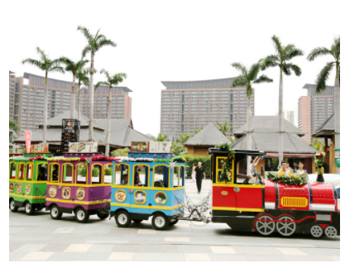

配图

18
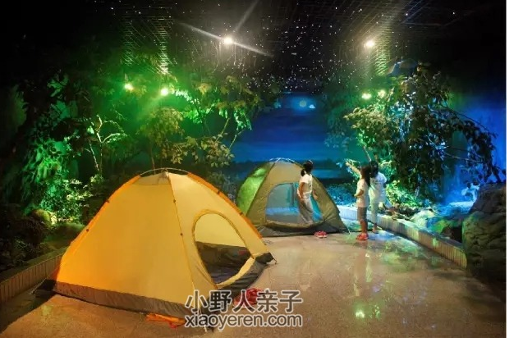
活动标题 | 暑期夜宿动物园，就等你来玩
sku | 980元/人 | 双人 | 家庭
时间/地址 | 活动日期：7月7、17、19、21、24、25、27、31日（其中7月21、27日可包场） 8月2、4、6、8、10、12、14、16、18、20、22、24、26、28、30日（8月目前均可包场） 集合地点：动物园正门 适合年龄：6-12岁的青少年 活动费用：980元/人 费用包含：包括保险、营服，第一日午餐、晚餐及次日早餐、午餐，饮用水、门票、所有活动物料、纪念品等
内容 | 小朋友们期待已久的 夜宿动物园 火热报名中 新的一年，小伙伴们长大了一岁，我们的活动也随着大家的成长更加完善、有趣！新的活动里，不仅有了更多更加有趣的游戏，还有更加专业的指导团队。 炎炎夏日，为了让小朋友们度过一个有趣、有意义的假期。本次活动我们设计了许多新颖的项目，至于是哪些呢？嘿嘿，大家一起去玩玩看吧！ 大家都知道大象是世界最大的陆栖动物， 但你们知道这大块头竟然是吃全素的吗？ 你们了解鸟类飞行时它们的脚都是放在哪里吗？ 你们清楚哪些动物四条腿都有膝盖吗？ 你们又是否认为小熊猫就是浣熊呢？ 动物园里有动物也有帐篷，就在离长颈鹿和斑马不远处的科普馆，一条小溪从科普馆门前缓缓流过。 这将是一个与众不同的夜晚，这将是一次难得的奇妙体验。课本里没有趣味世界，那就快快加入“夜宿动物园”夏令营，一起探索动物世界的未知，一起体验手工制作和团队游戏的趣味，一起体会与大自然的共鸣！ 活动安排： 首日8:00—次日18:00 Day1： 08:00-08:30 动物园正门集结，发放专属装备包 08:30-09:00 开营仪式，小伙伴们初相识 09:00-09:20 POSE摆一摆，美好合影不可少 09:20-11:00 大块头有大智慧，象房学问走起 11:00-11:30 温故而知新，超萌礼品来抢答 11:30-12:30 动物园食堂，一般人不给他吃 12:30-13:00 休息，休息一下 13:00-14:00 游戏时间到，谁是动物知识大富翁 14:00-15:30 科普手工课，栩栩如生的纸蚕宝宝 15:30-17:00 秘密基地观水禽，专业望远镜一次看个够 17:00-17:30 林间漫步，聆听大自然的悄悄话 17:30-18:30 美味晚餐，快来加满能量吧 18:30-19:30 野外生存指导+搭帐篷PK赛 19:30-21:00 精灵出没，探访夜行动物之奇妙世界 21:00-21:30 睡前准备 21:30 晚安伙伴，明天更精彩 Day2： 06:30-07:30 早起洗漱，拆帐篷也是技术活 07:30-08:00 早餐要吃好，动物园大厨有高招 08:00-09:30 拓展训练+个性小游戏 09:30-11:00 萌神在世！亲密访问意想不到的小熊猫 11:00-11:30 花间小憩，风景一路 11:30-12:30 动物园食堂叫你吃大餐啦 13:30-14:30 毛猴！老北京传统工艺品亲手做 14:30-15:30 鹿苑青草游，带你看懂各种鹿 15:30-16:30 秘境探索，零距离接触两爬动物 16:30-17:00 结营仪式，小伙伴的营日交流会 17:00-17:30 夏令营限量版礼品发放，下期再来哦 -----------------------------------活动信息-------------------------------------------- 活动日期：7月7、17、19、21、24、25、27、31日（其中7月21、27日可包场） 8月2、4、6、8、10、12、14、16、18、20、22、24、26、28、30日（8月目前均可包场） 集合地点：动物园正门 适合年龄：6-12岁的青少年 活动费用：980元/人 费用包含：包括保险、营服，第一日午餐、晚餐及次日早餐、午餐，饮用水、门票、所有活动物料、纪念品等

